Binomial
DISTRIBUCION DISCRETAS
Distribucion Binomial
Se conoce que el 80 % de las personas estarian capacitadas para un puesto |  |  |  |  |  | Distribucion de Probabilidades
Variable Aleatoria numero de personas capacitadas para un puesto laboral |  |  |  |  |  | x | p(x)
 |  |  |  |  |  | 0 | 0.008
 |  |  |  |  |  | 1 | 0.096
 |  |  |  | Excel |  | 2 | 0.384 | 0.488
x = | 2 | valor variable aleatoria |  | Numero de exitos |  | 3 | 0.512
n = | 3 | tamano de la prueba o muestra |  | Ensayos |  |  | 1
p = | 0.8 | probabilidad de exito (relativo)
q = | 0.2 | probabilidad de no exito |  |  |  | p = | 0.8
 |  |  |  |  |  | n = | 3 |  |  |  | 0.384
 | exactamente | No acumulado |  | Acumulado <=
 | p(x=2) = | 38.40% | 38% | 48.80% | (Para el valor acumulado se coloca 1 = Verdadero)
 |  | Valor para acumulado es 0
 |  |  |  |  |  |  |  |  |  | p(x<=2) | 0.488
 |  |  |  | 38.40%
Media esperada |  | E = np | 2.4 |  |  | 3 | 0.64 | 0.2 | 0.384
Varianza esperada |  | V= n*p*(p-1) | 0.48

Poisson
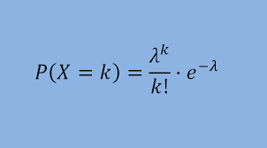
DISTRIBUCION DISCRETAS
Distribución de Poisson

LAMBDA = VALOR MEDIO DEL PROCESO |  |  | LAMBDA = n*prob
En una hora una impresora imprime 3 hojas a color por minuto
Cual es la probabilidad de que la impresora imprima 5 hojas durante un minuto dado al azar?

lambda = | 3 | valor promedio observado
x = | 5 | variable aleatoria discreta
P= | 10.08% | probabilidad de ocurrencia

 |  |  |  | 10.08%

Normal
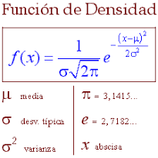
DISTRIBUCIONES DE PROBABILIDADES CONTINUAS
DISTRIBUCION NORMAL
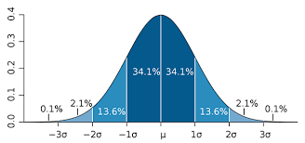

 |  |  |  | ESTANDAR
 |  |  | negativos |  |  | positivos

DISTRIBUCION NORMAL ESTANDAR |  |  |  | u = 0 | 1
 |  |  |  | desv =1
 |  | VARIABLE ESTANDARIZADA
 |  | O TIPIFICADA

 | CASO:
 | Para el control de calidad de un producto se evalua que en promedio el peso del producto es 10 Kg
 | con una desviacion estandar de 1 kg. Determine la probabilidad de que un producto seleccionado
 | de manera aleatoria tenga un peso maximo de 11 kg.

